Architekturskizze
Name wird automatisch übernommen

Architekturskizze
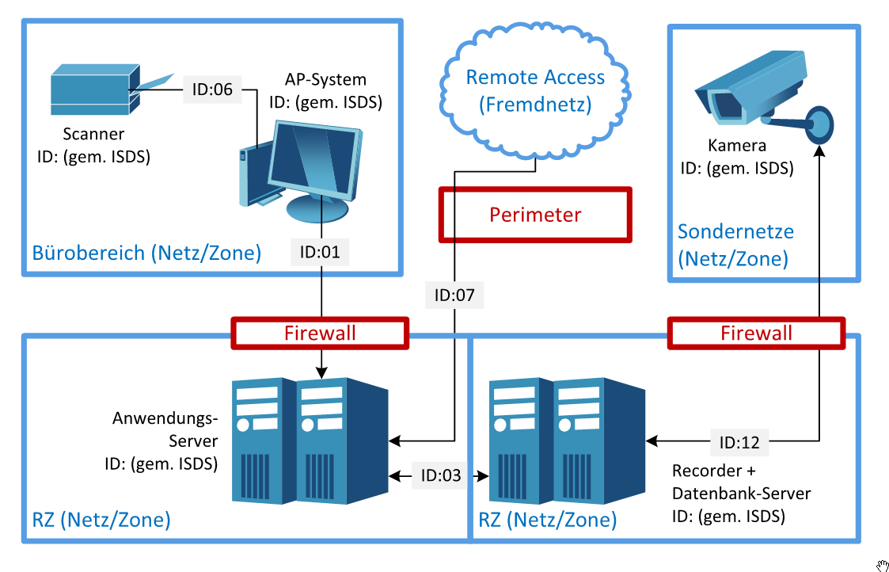 Darstellung der an diesem Zeitpunkt geplanten Architektur. Ziel ist die Platzierung der Elementen und die zu berücksichtigen Netzübergänge zu überlegen. Wenn diese Platzierung noch nicht bestimmt ist, kann dieses Feld leer gelassen werden.

